المؤشرات الكلية

سوق العراق للاوراق المالية
جلسة الثلاثاء 2025/11/25 |  |  |  | تقرير أسعار الأسهم المتداولة واخبار الشركات
الجلسة (211)

الاسهم المتداولة المدرجة و OTC |  |  | 8,493,963,690 |  |  | قيمة الأسهم المتداولة المدرجة و OTC |  | 2,553,600,827 |  |  | صفقات الشركات المدرجة وOTC | 910
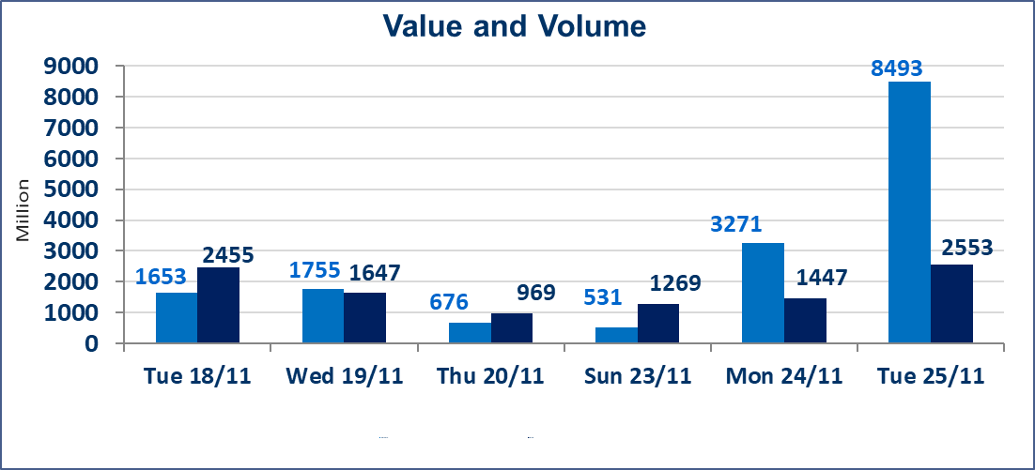
المؤشر60 ISX اليوم | 950.04 |  | نقطة |  |  | المؤشر15 ISX اليوم | 1177.02 | نقطة
المؤشر 60 ISX السابق | 952.72 |  | نقطة |  |  | المؤشر 15 ISX السابق | 1179.65 | نقطة
نسبة التغير | -0.28 |  | % |  |  | نسبة التغير | -0.22 | %
عدد النقاط | -2.68 |  | نقطة |  |  | عدد النقاط | -2.63 | نقطة

الشركات المدرجة | 104 | OTC | 11 | 118 |  | الشركات غير المتداولة المدرجة | 38 | OTC | 9 | 47
الشركات المتداولة | 46 | OTC | 1 | 47 |  | الشركات المرتفعة |  |  | 10
شركات الهيئة العامة |  |  |  | 8 |  | الشركات المنخفضة |  |  | 12
الموقوفة بقرار من هيأة الأوراق المالية |  |  |  | 12

اسماك الشرق الاوسط (AMEF) | استنادا الى كتاب هيأ ةالاوراق المالية المرقم 2435/10 في 2025/11/25 سيتم اطلاق التداول على اسهم الشركة اعتبارا من جلسة الاربعاء 2025/11/26 لايفائها بمتطلبات الافصاح المالي وتقديم البيانات المالية الفصلية للفصل الاول 2025
مصرف القرطاس الاسلامي(BQUR) | استنادا الى كتاب هيأ ة الاوراق المالية المرقم 2434/10 في 2025/11/25 تقرر نقل تداول اسهم شركة مصرف القرطاس من منصة الثانية الى منصة الشركات المفصحة اعتبارا من جلسة الاربعاء 2025/11/26.
الاوامر الخاصة | نفذت شركة الكرمل (بيع) ، شركة الفرات (شراء) أمر خاص على أسهم شركة بمصرف الدولي الاسلامي بعدد أسهم (5,500,000,000) سهم بقيمة (935,000,000) دينار ، في زمن الجلسة الاضافي (بعد الساعة 1 ظهراً) وفقاً لاجراءات تنفيذ الصفقات الكبيرة.
الاوامر الخاصة | نفذت شركة كساب أمر متقابل مقصود على أسهم شركة مصرف اسيا العراق بعدد أسهم (910,500,000) سهم بقيمة (710,190,000) دينار ، في زمن الجلسة الاضافي (بعد الساعة 1 ظهراً) وفقاً لاجراءات تنفيذ الصفقات الكبيرة.
بابل للإنتاج الحيواني والنباتي (ABAP) | أرسل سوق العراق للاوراق المالية كتاب إلى شركة بابل للانتاج الحيواني للافصاح عن اهم الاحداث الجوهرية التي أدت إلى إرتفاع سعر السهم لجلستين بكامل حدود نسبة التغير لجسلتي 11/24 و 2025/11/25.
كوردستان للتامين (NKUI) | تم البدء بعمليات ايداع شهادات اسهم المساهمين لشركة كوردستان الدولي للتامين إعتباراً من جلسة الاحد 2025/11/23 وسيتم اطلاق التداول اعتبارا من جلسة الاحد 2025/12/14 بعد ايداع 5% من رأس المال او بعد مرور (21) يوم من تاريخ بدء الايداع في منصة الشركات غير المدرجة ISX-OTC.
كركوك لانتاج المواد الانشائية (IKFP) | تم البدء بعمليات ايداع شهادات اسهم المساهمين لشركة كركوك لانتاج المواد الانشائية إعتباراً من جلسة الاربعاء 2025/11/19 وسيتم اطلاق التداول اعتبارا من جلسة الخميس 2025/12/11 بعد ايداع 5% من رأس المال او بعد مرور (21) يوم من تاريخ بدء الايداع في منصة الشركات غير المدرجة ISX-OTC.
البادية للتامين (NBAD) | تم البدء بعمليات ايداع شهادات اسهم المساهمين لشركة البادية للتأمين إعتباراً من جلسة الاثنين 2025/11/10 وسيتم اطلاق التداول اعتبارا من جلسة الاثنين 2025/12/1 بعد ايداع 5% من رأس المال او بعد مرور (21) يوم من تاريخ بدء الايداع في منصة الشركات غير المدرجة ISX-OTC.
الحد الأعلى والادنى للتغير في السعر | نسبة التغير في المنصة النظامية (15%)، نسبة التغير في المنصة الثانية (20%)، نسبة التغير في المنصة الثالثة (5%) إرتفاعاً وإنخفاضاً من سعر الاغلاق السابق.
Web site : www.isx-iq.net E-mail : info-isx@isx-iq.net |  |  |  |  | 07834000034 - 07711211522 : ص . ب :3607 العلوية الهاتف |  |  |  |  |  | بغداد /الكرادة/ قرب المسرح الوطني /مجاور مصرف الخليج التجاري

نسبة التغير
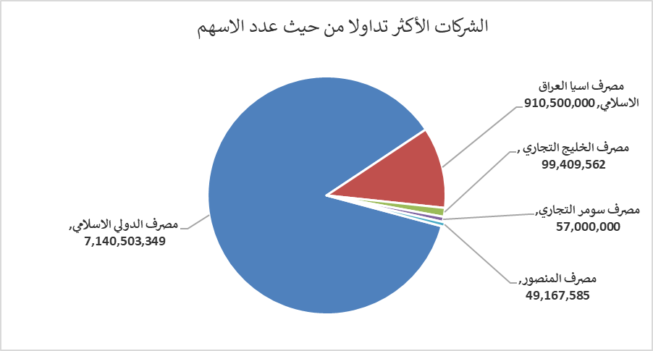
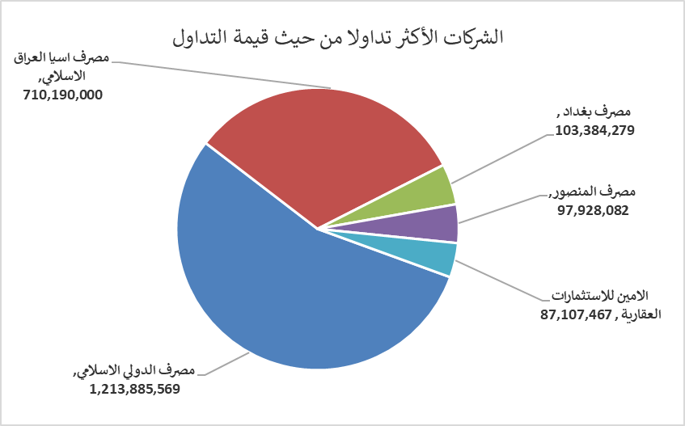
الشركات الأكثر ارتفاعاً وانخفاضاً

نسبة التغير لاسعار الاغلاق الاكثر ارتفاعاً |  |  |  | نسبة التغير لاسعار الاغلاق الاكثر انخفاضاً
اسم الشركة | اغلاق | التغير(%) | الاسهم المتداولة | اسم الشركة | اغلاق | التغير (%) | الاسهم المتداولة
مصرف الشرق الأوسط | 0.070 | 16.67 | 1,000 | مصرف القابض الاسلامي | 0.140 | -12.50 | 1,500,000
بابل للإنتاج الحيواني والنباتي | 9.570 | 14.89 | 120,000 | الخازر لانتاج المواد الانشائية | 1.440 | -4.00 | 36,098,459
الامين للاستثمارات العقارية | 2.550 | 10.87 | 33,801,182 | المواد الانشائية الحديثة | 0.700 | -2.78 | 824,110
فندق أشور | 32.000 | 3.23 | 4,685 | المعمورة العقارية | 3.750 | -2.34 | 6,473,142
العراقية للسجاد والمفروشات | 17.700 | 2.91 | 859,823 | مصرف بغداد | 3.500 | -1.96 | 29,509,523

الشركات الاكثر نشاطا حسب الاسهم المتداولة (حجم التداول) |  |  |  | الشركات الاكثر نشاطا حسب القيمة المتداولة
اسم الشركة | اغلاق | التغير(%) | الاسهم المتداولة | اسم الشركة | اغلاق | التغير (%) | القيمة المتداولة
مصرف الدولي الاسلامي | 0.170 | 0.00 | 7,140,503,349 | مصرف الدولي الاسلامي | 0.170 | 0.00 | 1,213,885,569
مصرف اسيا العراق الاسلامي | 0.780 | 0.00 | 910,500,000 | مصرف اسيا العراق الاسلامي | 0.780 | 0.00 | 710,190,000
مصرف الخليج التجاري | 0.280 | 0.00 | 99,409,562 | مصرف بغداد | 3.500 | -1.96 | 103,384,279
مصرف سومر التجاري | 0.110 | 0.00 | 57,000,000 | مصرف المنصور | 2.000 | 0.50 | 97,928,082
مصرف المنصور | 2.000 | 0.50 | 49,167,585 | الامين للاستثمارات العقارية | 2.550 | 10.87 | 87,107,467

